Historia de Usuario
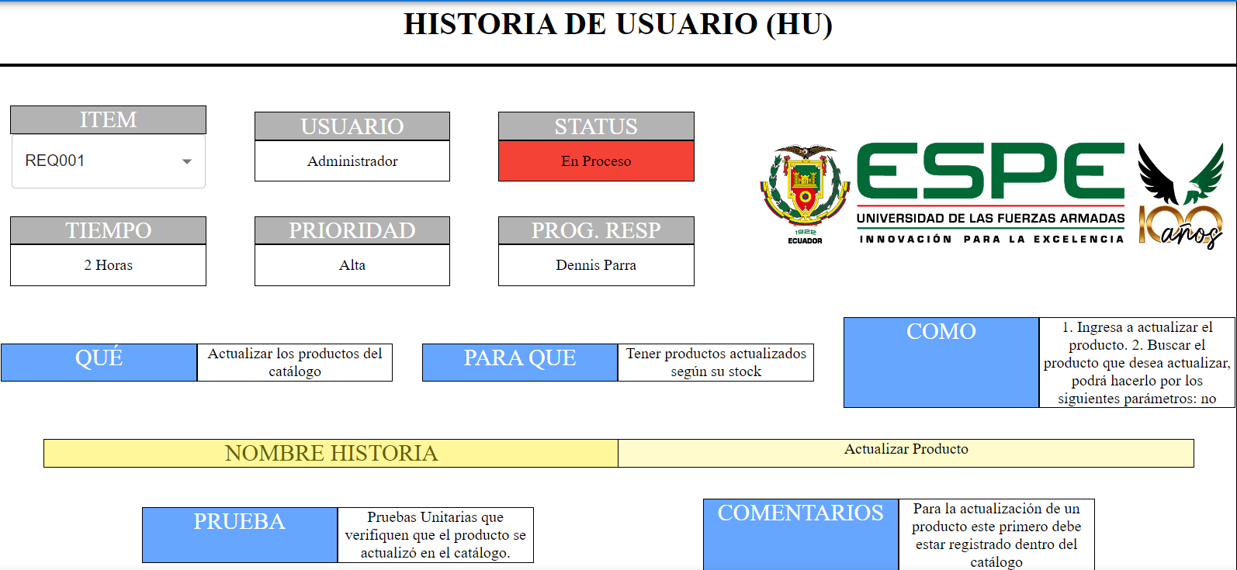
HISTORIA DE USUARIO (HU)



 | ITEM |  | USUARIO |  | STATUS
 | REQ004 |  | Administrador |  | Terminado

 | TIEMPO |  | PRIORIDAD |  | PROG. RESP
 | 5 |  | Alta |  | Freddy Páez

 | QUE | Permite el inicio de sesión al administrador |  | PARA QUE | Iniciar sesión como administrador |  | COMO | Solicitar datos al administrador (email, contraseña)

 | NOMBRE HISTORIA |  | Iniciar sesión como administrador

 | PRUEBA |  | Pruebas Unitarias que permitan validar que los datos ingresados sean los correctos. |  |  | COMENTARIOS | 0

 | ITEM |  | USUARIO |  | STATUS
 | REQ002 |  | Administrador |  | En desarrollo

 | TIEMPO |  | PRIORIDAD |  | PROG. RESP
 | 5 |  | Secundaria |  | Jorge Ramos

 | QUE | Eliminar productos del catalogo |  | PARA QUE | Tener registrados unicamente protuctos en stock |  | COMO | Eliminar producto (nombre, precio, descripción, fotografía, categoría)

 | NOMBRE HISTORIA |  | Eliminar Usuario

 | PRUEBA |  | Pruebas Unitarias que verifiquen que el producto se eliminó del catálogo (mensaje eliminado correctamente) |  |  | COMENTARIOS | Para la eliminación de un producto este primero debe estar registrado dentro del catálogo

HISTORIA DE USUARIO (HU)

 | ITEM |  | USUARIO |  | STATUS
 | REQ003 |  | #REF! |  | #REF!

 | TIEMPO |  | PRIORIDAD |  | PROG. RESP
 | #N/A |  | #REF! |  | #REF!

 | QUE | #REF! |  | PARA QUE | #REF! |  | COMO | #REF!

 | NOMBRE HISTORIA |  | #REF!

 | PRUEBA |  | #REF! |  |  | COMENTARIOS | #REF!

HISTORIA DE USUARIO (HU)

 | ITEM |  | USUARIO |  | STATUS
 | REQ003 |  | #N/A |  | #N/A

 | TIEMPO |  | PRIORIDAD |  | PROG. RESP
 | #N/A |  | #N/A |  | #N/A

 | QUE | #N/A |  | PARA QUE | #N/A |  | COMO | #N/A

 | NOMBRE HISTORIA |  | #N/A

 | PRUEBA |  | #N/A |  |  | COMENTARIOS | #N/A

HISTORIA DE USUARIO (HU)

 | ITEM |  | USUARIO |  | STATUS
 | REQ003 |  | #N/A |  | #N/A

 | TIEMPO |  | PRIORIDAD |  | PROG. RESP
 | #N/A |  | #N/A |  | #N/A

 | QUE | #N/A |  | PARA QUE | #N/A |  | COMO | #N/A

 | NOMBRE HISTORIA |  | #N/A

 | PRUEBA |  | #N/A |  |  | COMENTARIOS | #N/A

